Listwy-przykład
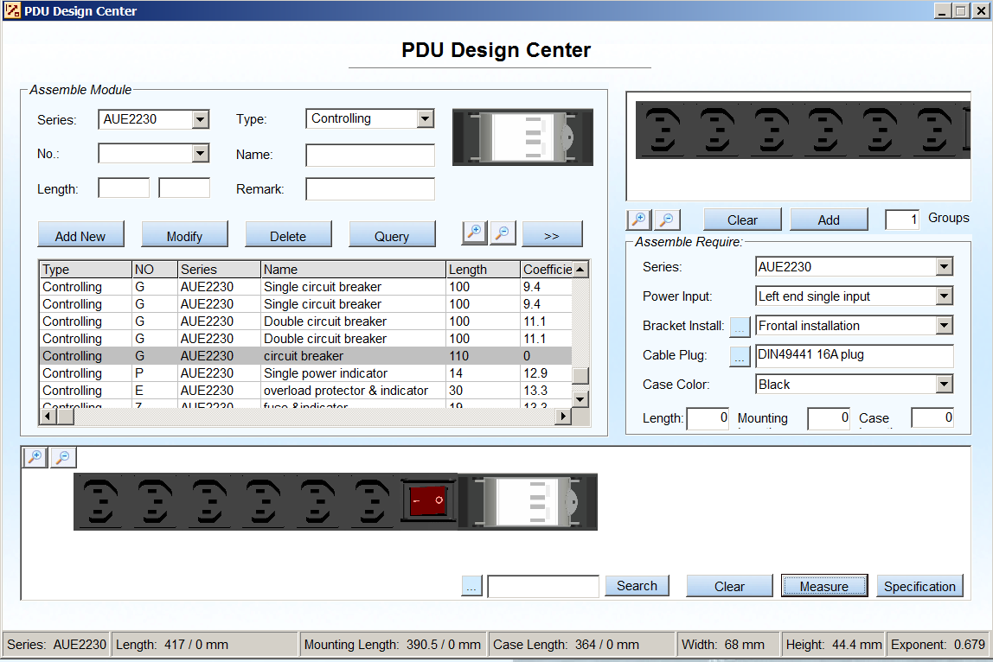
Konfiguratory dostępne na stronach www innych producentów
https://www.apc.com/tools/selector/pdu/
http://productselector.appspot.com
http://ipdu.pl/konfigurator/
http://www.rackcabinets.co.uk/ups/pdu-configurator

Przykład konfiguratora - PDU Designer (aplikacja klient-serwer)

Opis dla przykładowej listwy | Listwa zasilająca pionowa 24xIEC320 C13 + 4xIEC C19, wtyk IEC60309
Przykładowy Index | 11342A00.24-2,04-6
 | 1134 | 2 |  | A |  | 0 |  | 0 |  | . | 24 | - | 2 |  | , | 4 | - | 6

 | 1134 | 2 |  | A | IEC 60309 (400V 16A) | 0 | bez kontroli | 2 | bez ochrony | . | 24 | - | 2 | IEC320 C13 (10A) | , | 4 | - | 6 | IEC320 C19 (16A)
Listwa zasilająca BKT pionowa | 1134 | uchwyty |  | Wtyk zas. na wejściu |  | Kontrola PDU |  | Ochrona PDU |  | Kropka | Ilość gniazd | Myślnik | Typ gniazd |  | Przecinek | Ilość gniazd | Myślnik
 |  | 0 | Multi Side | 0 | DIN49441 (16A) | 0 | bez kontroli | 0 | bez ochrony |  |  |  | 0 | DIN49440 (16A) SCHUKO |  |  |  | 0 | DIN49440 (16A) SCHUKO
 |  | 1 | Przód/Tył {góra, dół) | 2 | IEC 320 C14 (10A) | 1 | wyłącznik | 1 | wymienny moduł odgromowy |  |  |  | 1 | NF C61-314:2003 (16A) bolec |  |  |  | 1 | NF C61-314:2003 (16A) bolec
 |  | 2 | Beznarzędziowe | 3 | 2 x IEC 320 C14 (10A) | 2 | wyłacznik z bezpiecznikiem automatycznym | 2 | moduł odgromowy |  |  |  | 2 | IEC320 C13 (10A) |  |  |  | 2 | IEC320 C13 (10A)
 |  | 3 | Beznarzędziowe + przód/tył (góra/dół) | 6 | IEC 320 C20 (16A) | 3 | kontrolka LED | 3 | bezpiecznik automatyczny |  |  |  | 3 | IEC320 C13 (10A) z zamkiem |  |  |  | 3 | IEC320 C13 (10A) z zamkiem
 |  |  |  | 4 | 2 x IEC 320 C20 (16A) | 4 | kontrolka z bezpiecznikiem automatycznym | 4 | amperomierz trójfazowy |  |  |  | 4 | IEC320 C13 (10A) z bezpiecznikiem |  |  |  | 4 | IEC320 C13 (10A) z bezpiecznikiem
 |  |  |  | 7 | IEC 60309 (250V 16A) | 5 | gniazdo pod moduł MPD | 5 | amperomierz jednofazowy |  |  |  | 5 | IEC320 C13 (10A) z zamkiem i bezpiecznikiem |  |  |  | 5 | IEC320 C13 (10A) z zamkiem i bezpiecznikiem
 |  |  |  | 5 | 2 x IEC 60309 (250V 16A) | 6 | wyłącznik nadmiarowo-prądowy (MCB) | 6 | moduł odgromowy z filtrem |  |  |  | 6 | IEC320 C19 (16A) |  |  |  | 6 | IEC320 C19 (16A)
 |  |  |  | 8 | IEC 60309 (250V 32A) | 7 | wyłącznik nadmiarowo-prądowy w blokach x 2 (MCB) | 7 | bezpiecznik topikowy |  |  |  | 7 | IEC 60309 (250V, 16A) |  |  |  | 7 | IEC 60309 (250V, 16A)
 |  |  |  | 9 | 2 x IEC 60309 (250V 32A) | 8 | wyłącznik różnicowo-prądowy | 8 | amperomierz trójfazowy + bezpiecznik automatyczny |  |  |  | 8 | IEC 60309 (250V, 32A) |  |  |  | 8 | IEC 60309 (250V, 32A)
 |  |  |  | A | IEC 60309 (400V 16A) | 9 | voltomierze | 9 | amperomierz jednofazowy + bezpiecznik automatyczny |  |  |  | 9 | BS1363 (90°) |  |  |  | 9 | BS1363 (90°)
 |  |  |  | D | 2 x IEC 60309 (400V 16A) | A | rozłącznik 32A | A | 6 x bezpiecznik automatyczny 32A + 3x bezpiecznik kontrolki LED
 |  |  |  | B | IEC 60309 (400V 32A) | B | 3 x kontrolka Led | B | 3 x amperomierz jednofazowy
 |  |  |  | E | 2 x IEC 60309 (400V 32A) | C | 6 x bezpiecznik automatyczny + 6 x kontrolka LED | C | bezpiecznik termiczny
 |  |  |  | C | IEC 60309 (400V 63A) |  |  | D | moduł USB
 |  |  |  | F | BS1363 |  |  | E | 2 x amperomierz jednofazowy

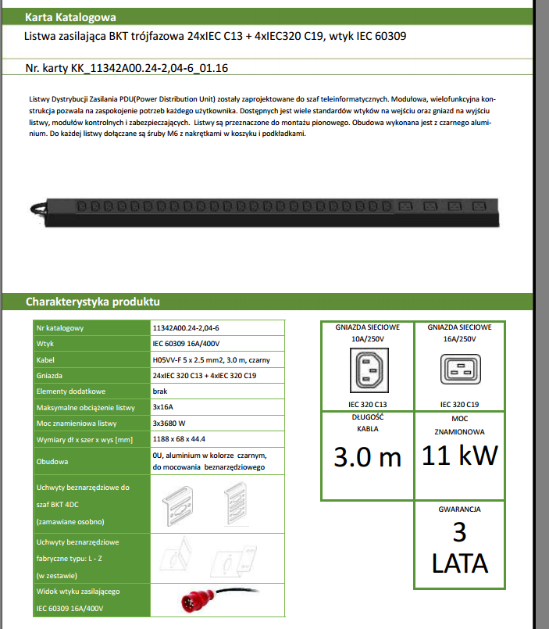
Przykładowa KK |  | Przykład konfiguratora dla listew zas - dostarczony od producenta
 |  | Wady poniższej aplikacji:
 |  | nie pracuje w środowisku www
 |  | nie otrzymamy ceny katalogowej, tylko specyfikację

